公認大会ヒート表・結果報告書のご案内
【公認大会ヒート表・結果報告書のご案内】

手 順 |  | ①～④

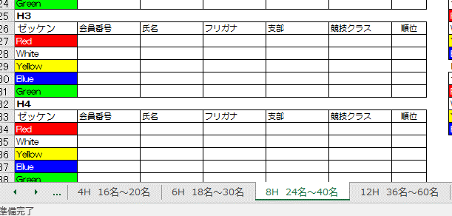
 |  |  | ①シートを選ぶ

①シートを選ぶ
 |  |  | エントリー人数にあったヒート表をシートから選択する

 |  |  | ※ Round1の各ヒート内の人数が3～5名に収まるヒート表を選択する。

 |  |  | ※ シートはコピーして利用できます。

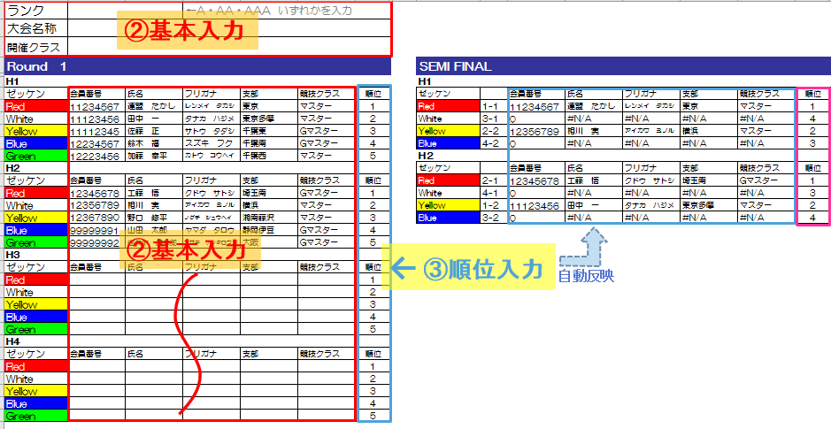
 |  |  |  | ②基本入力

 |  |  |  | ヒート表に基本項目を入力する （Round1のみご入力頂ければ次Roundからは自動で入力されます）
 |  |  |  |  | 「ランク」「大会名」「競技クラス」をご入力ください。
 |  |  |  |  | 「会員番号」「氏名」「フリガナ」「支部」「クラス」をご入力ください。

 |  |  |  |  | ※名前の誤り（登録と異なる略式漢字など）も多いため、必ず会員番号もご入力下さい。
 |  |  |  |  | 非会員の方についても仮ナンバーをつけてください。
 |  |  |  |  |  | 仮ナンバーは、今回のみ使用するもので、9から始まる8桁で非会員同士でダブらない番号。

 |  |  |  | ③順位入力

 |  |  |  |  | 順位を入力すると、勝ち上がりが次のRoundに反映され、基本項目は自動で表示されます。
 |  |  |  |  | ※ヒートの勝ち上がりについては、ヒート表をご参照ください。
 |  |  |  |  | ※競技不参加の際は、必ず「欠場」と入力してください。

 |  |  |  | ④結果報告

 |  |  |  |  | 上記のヒート表、およびエントリーリストを１週間以内にＮＳＡ事務局へメールに添付してご報告ください。

 |  |  |  |  | 日本サーフィン連盟 |  | E-Mail | info@nsa-surf.org

注 意

 | １．正会員でクラス認定級を保持されている方にポイントが与えられます。
 | ２．クラス認定級は、大会開催日の45日前に取得した級を基に算出します。
 | ３．１６名以下のクラス、男女混合のクラスになった場合はポイント対象から除外となります。

問い合わせ先
 | 日本サーフィン連盟 事務局
 | 〒160-0013
 | 東京都新宿区霞ヶ丘町4番2号
 | ＴＥＬ03-6434-7341
 | ＦＡＸ03-6434-7795
 | （土・日・祝日はお休みです。）

